工作表1
订单编号：1783
业务员： | 郁
下单内容： | 款式/皮料/颜色： |  | bk30:黑色togo/银色五金/+标
 | 五金： |  | 银色
 | 工艺/Logo： |  | 手缝/ 无
下单日期： | 2018-04-22
预计出货日期： | 2018-05-07
其他备注： | 新代理，注意细节
参考图片： | 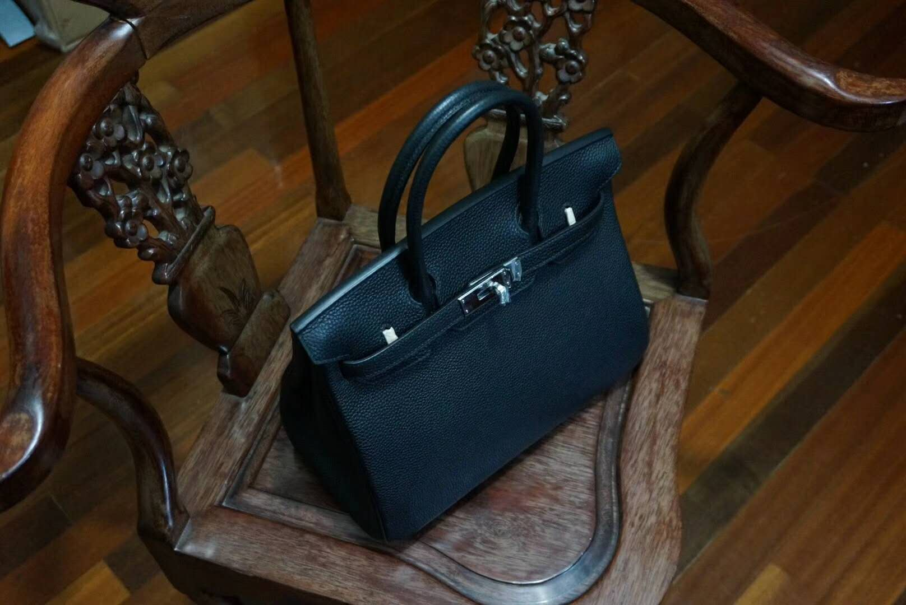

开料 | 铲皮 | 拖料 | 台面 | 油边 | 打斩/ 缝线

五金/ 包装/ QC |  | 技术管理 |  | 厂长签字

